Sheet1
2024年机械行业卓工联盟毕业设计题目征集表
序号 | 题目名称 | 团队（2-4人） /个人题目 | 题目类型 | 所属 专业方向 | 题目来源 企业名称 | 企业导师 | 企业导师 职称 | 题目简介 | 毕业设计要求 | 校内导师
 |  |  | （开放或定向） |  |  |  |  | （建议200字~400字） | （建议100字~200字）
示例 | 用于风电叶片静载试验的侧拉装置设计 | 个人题目 | 开放题目 | 机械装置 | 中材科技风电叶片股份有限公司 | 李成良 | 教授级高工 | 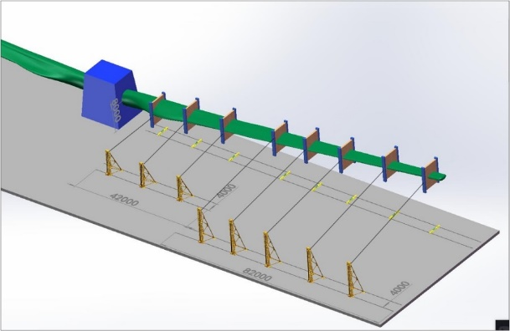 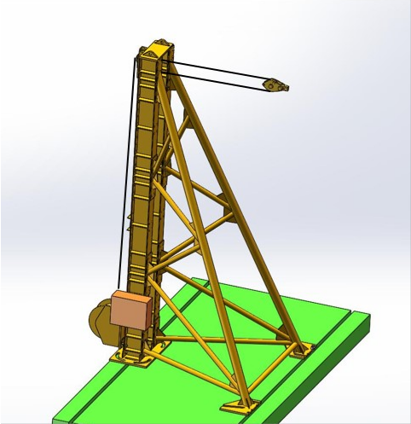 静载加载测试装置是用于验证风电叶片承受极限载荷的大型测试装备。每次试验通常会是多个加载装置通过钢丝绳与叶片相连，从而施加不同载荷在叶片上，整个静载测试方案如图1所示，单个侧拉加载装置如图2所示。在试验过程中，加载装置通过高强度螺栓固定在地轨上，电动卷扬机通过正反转和速度变化实现施加载荷的变化，伺服控制系统实现多点协同加载。因此，设计结构合理、承载能力高、能自适应跟随叶片不规则变形，对于整个测试装置的设计而言十分重要。 本毕业设计题目的主要内容有：（1）设计可转向的侧向加载支架机械结构，并进行有限元分析与强度校核；（2）设计一套转动滑轮系统，能自适应调整钢丝绳随动出角，满足测试过程叶片大变形；（3）进行主驱动传动系统关键元件选择与参数匹配设计。 图1风电叶片侧向静载试验示意图 图2侧拉装置结构示意图 | （1）设计出完整的加载支架机械结构，绘制出系统装配图，对关键部件进行有限元分析、校核。技术要求：地面轨道跨度4m，最大输出载荷300kN，支架加载点出绳端高度可调，范围为1.5-8m，支架可在轨道转向±45度，采用动滑轮实现载荷双倍率； （2）设计出滑轮转向系统，角度能±30度、并进行有限元分析； （3）计算出驱动系统参数，确定钢丝绳、伺服电机，电动卷扬机等参数。 | 张磊安
1
2
3
4
5
6
7
8
9
10

